(表紙)各項目について
 | 点検マスタ管理 | カスタマイズが可能な各マスタは、以下のとおりです。
メニュー名 | 点検カテゴリ | 点検項目 | 入力カテゴリ | 入力項目 | 実施パターン | 点検種別 | 役職 | 点検表様式 | 期限項目 | 対象種別 | [安パト]評価方式
概要 | 点検項目のカテゴリ名を作成します | 点検項目を作成します OKやNGで回答する項目の作成に適しています | 入力項目のカテゴリを作成します 入力カテゴリは点検カテゴリ&点検項目の、前(上部)または後ろ(下部)に追加できます。 *下部の場合は入力カテゴリの設定が必要です | 入力項目を作成します テキスト、数値、時刻、日付、選択肢から選択などで入力する項目の作成に適しています | 作成した点検項目と入力項目を組み合わせて、点検する内容を作成します | 点検の種類名を作ります *現場別マスタ管理では作成できません | 承認する役職名を作成します 承認者の指定は、点検表様式で行います *現場別マスタ管理では作成できません | 点検表の名前/点検表が出力される頻度 承認する職位、承認する頻度/点検を実施する頻度 点検表に使う実施パターンなど、点検表に関する設定ができます | 期限情報で使用できる期限項目名を作成できます 作成した期限項目名は、対象種別で設定します | 同じ点検表をつかう機械の種類や足場の種類に対して、点検表様式を設定します 機械、設備安全、作業者に対して作成できます | 安全パトロール点検表の｢指摘事項｣入力(是正指導)でつける評価のルールを設定します
例 | エンジン、安全装置など | クランクケース、朝食を食べたか、など | 時間、資格者、住所など | 使用時間(開始)、体温 など | 車両系建機点検、安全巡視点検など | 始業前、入場時、組立時など | 担当者、職長など | 車両系建設機械始業前点検表、安全巡視点検表 など | 定期自主検査実施日、車検日など | 移動式クレーン、単管足場など | 〇〇社の評価方式
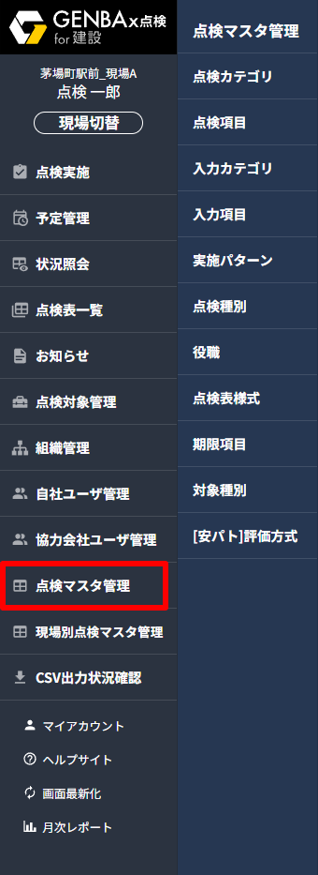 | 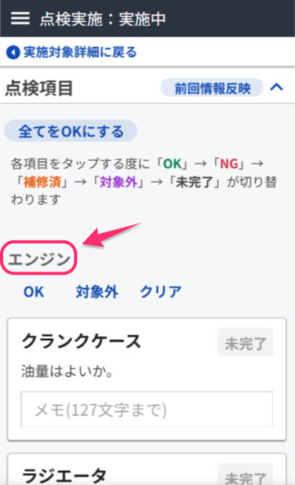 | 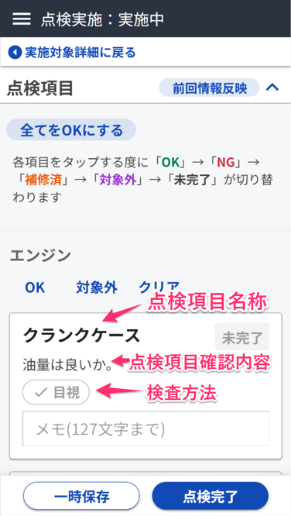 | 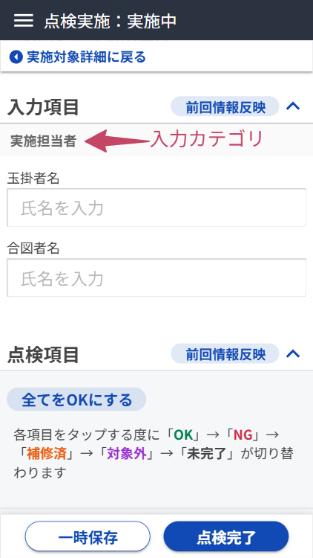 | 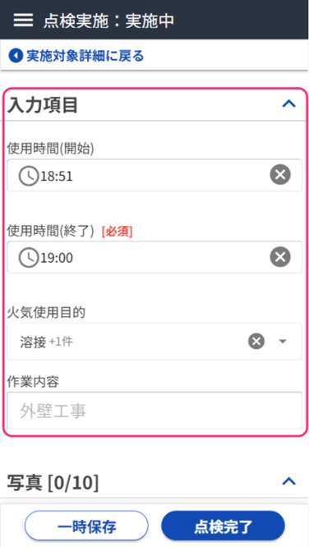 | 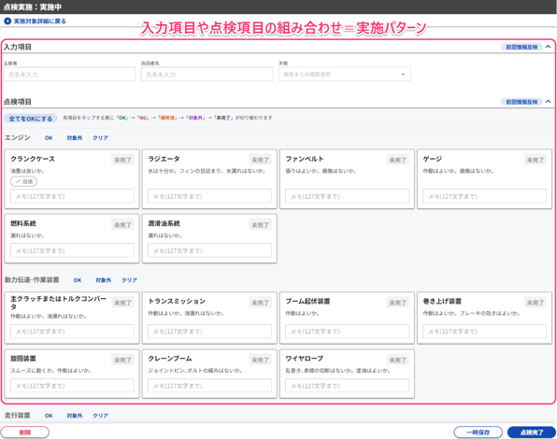 | 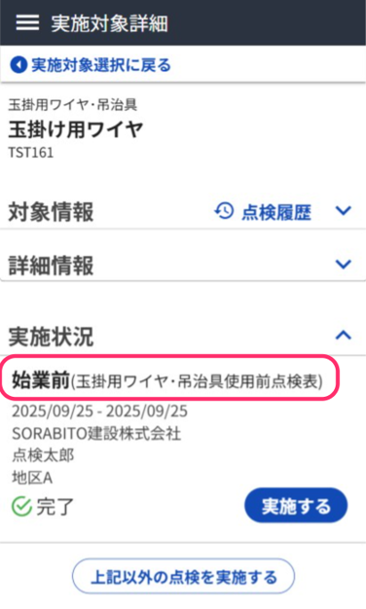 | 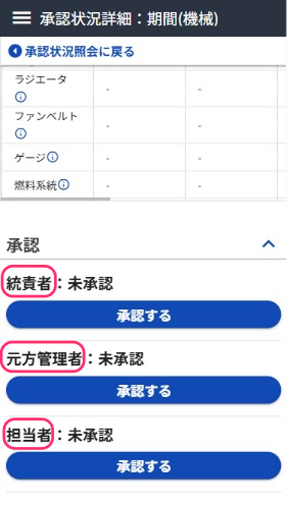 | 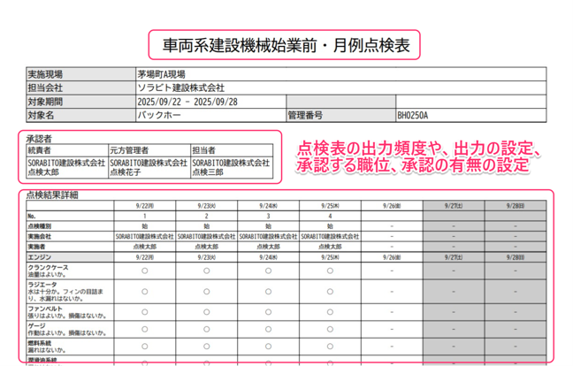 | 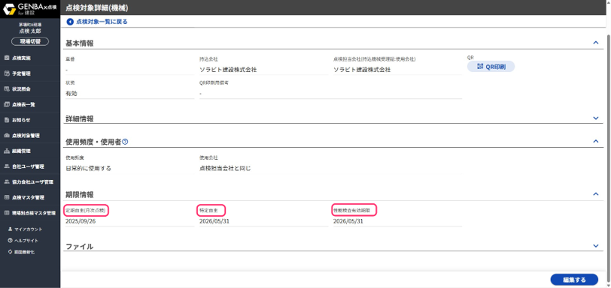 | 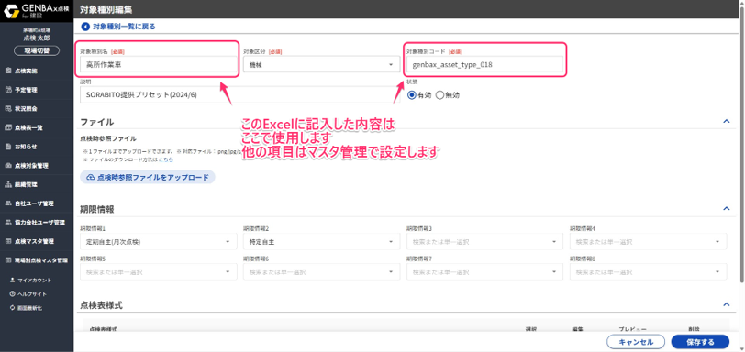 | 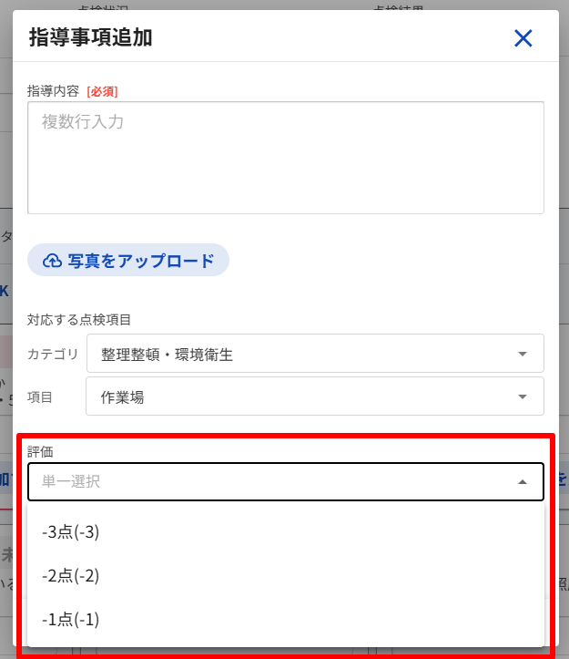

 | お手持ちの点検表(例) |  | GENBAx点検の点検表
 | 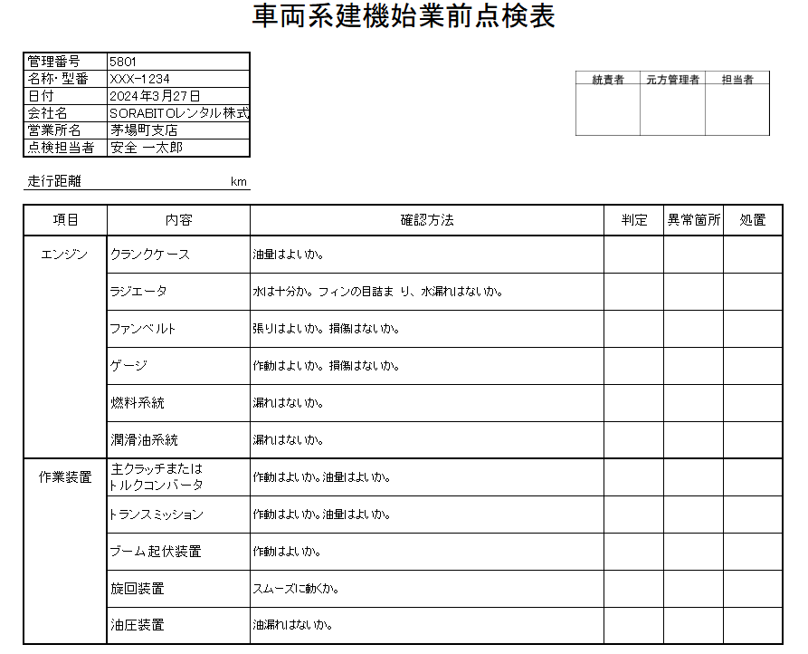 | → | 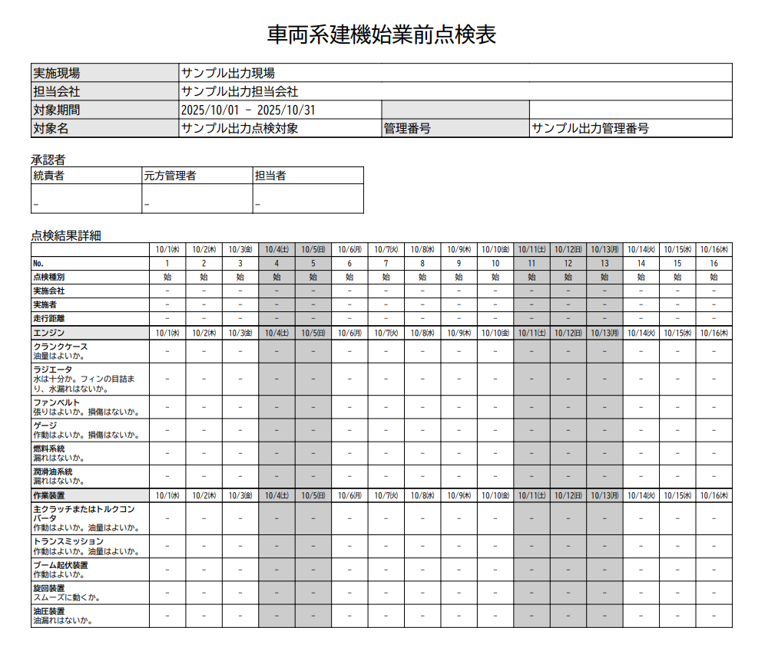

2026.06.19 入力カテゴリ、期限項目、[安パト]評価方式追加
2025.10.10 初板

